需求评审
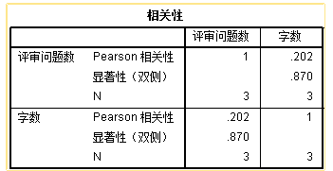
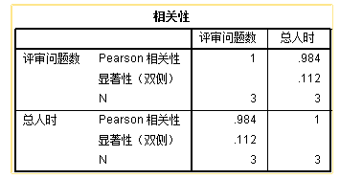
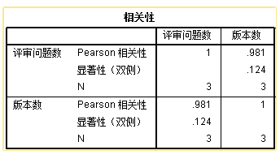
文档名 | 版本数 | 修改次数 | 字数 | 任务周期 | 总人时 | 评审问题数
需求文档 | 12 | 20 | 8.6 | 12 | 54.5 | 18
测试需求文档 | 5 | 9 | 6.9 | 5 | 18.5 | 10
测试报告 | 2 | 4 | 9.1 | 5 | 21.5 | 9

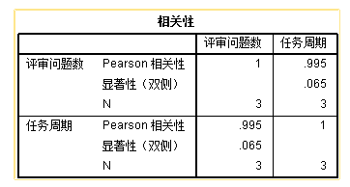
文档名 | 需求文档 | 测试需求文档 | 测试报告
版本数 | 12 | 5 | 2
修改次数 | 20 | 9 | 4
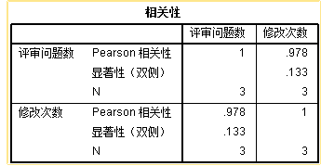
字数 | 8.6 | 6.9 | 9.1
任务周期 | 12 | 5 | 5
总人时 | 54.5 | 18.5 | 21.5
评审问题数 | 18 | 10 | 9

各项因素对评审问题的影响曲线

